Reporte-de-defecto
Reporte de Defecto

ID: | CP Asociado: | Estado: | Prioridad: |  | Severidad:
RD-001 | TC-007/HU-002 | Abierto | Alta |  | Alta

Fecha: |  | Reportado por: |  | Asiganado a: |  | Ambiente:
10/07/2026 |  | Manuel |  | Luis |  | Testing version: 1 Windows 10

Titulo: El título modificado no se guarda automáticamente al hacer clic fuera del editor o al cerrar la tarjeta con la "X"

Descripción: Al hacer clic fuera del modal de edición o cerrarlo mediante la "X" el título no se guarda y se pierde el contenido

Precondición: Tener una tarjeta previamente creada Pasos: 1- Hacer clic sobre una tarjeta existente para abrir el modal de edición 2- Editar el título ingresando un título válido 3- Hacer clic fuera del modal de edición o al cerrar la tarjeta con la "X"

Resultado esperado: El título modificado debe guardarse correctamente, mostrandose tanto en el detalle como en la vista principal del tablero

Resultado obtenido: El título no se guarda correctamente, se pierde el contenido editado y el título vuelve al estado original

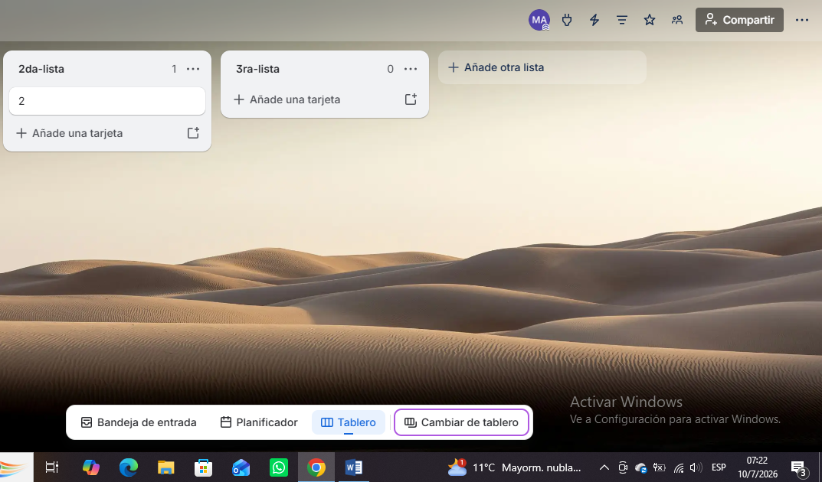 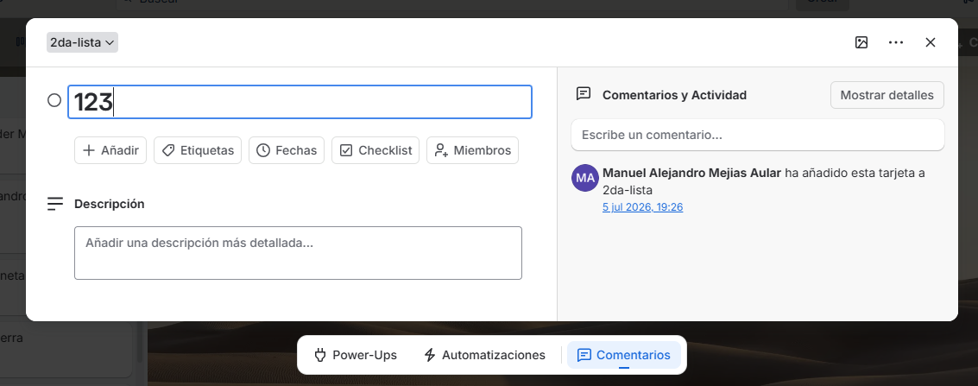 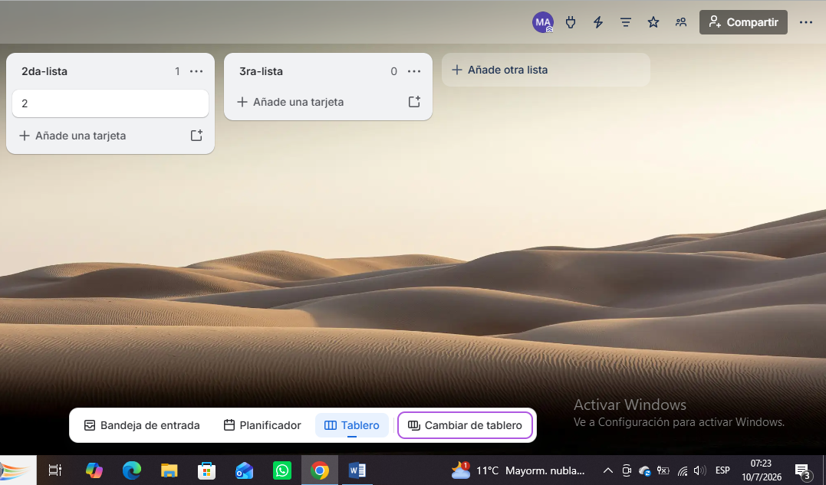 Evidencia:

